Dashboard
mIA · Dashboard de seguimiento
Resumen automático de las tablas de las pestañas de trabajo. Cambia el estado en cada incidencia y el resumen se recalculará al abrir en Excel.

Distribución de estados
Indicador | Valor |  | Estado | Total | % del total
Total de incidencias/tareas | 107 |  | Pendiente | 61 | 57%
Pendiente | 61 |  | En curso | 0 | 0%
En curso | 0 |  | Bloqueado | 0 | 0%
Bloqueado | 0 |  | Por validar | 46 | 43%
Por validar | 46 |  | Resuelto | 0 | 0%
Resuelto | 0 |  | Descartado | 0 | 0%
Descartado | 0
Nota: el estado inicial de las tareas es una propuesta basada en las presentaciones/documentos, no una confirmación del estado real del repositorio o del trabajo ya realizado.

Sección | Tareas | Pendiente | En curso | Bloqueado | Por validar | Resuelto | % resuelto
Arquitectura | 4 | 2 | 0 | 0 | 2 | 0 | 0%
Login y Autenticación | 4 | 2 | 0 | 0 | 2 | 0 | 0%
Correo | 5 | 4 | 0 | 0 | 1 | 0 | 0%
Empleados | 3 | 1 | 0 | 0 | 2 | 0 | 0%
Boletines TT | 2 | 1 | 0 | 0 | 1 | 0 | 0%
Turnos | 2 | 1 | 0 | 0 | 1 | 0 | 0%
Fichajes | 4 | 4 | 0 | 0 | 0 | 0 | 0%
Nominas | 4 | 1 | 0 | 0 | 3 | 0 | 0%
Vacaciones y Asuntos Propios | 2 | 1 | 0 | 0 | 1 | 0 | 0%
Absentismo | 2 | 1 | 0 | 0 | 1 | 0 | 0%
Informes y Reporting | 3 | 2 | 0 | 0 | 1 | 0 | 0%
Tratamiento de Adjuntos | 3 | 1 | 0 | 0 | 2 | 0 | 0%
Noticias y Newsletter | 2 | 1 | 0 | 0 | 1 | 0 | 0%
Gobernanza | 4 | 4 | 0 | 0 | 0 | 0 | 0%
Auditorias | 4 | 4 | 0 | 0 | 0 | 0 | 0%
Seguridad | 10 | 10 | 0 | 0 | 0 | 0 | 0%
Preproduccion | 5 | 5 | 0 | 0 | 0 | 0 | 0%
Produccion | 5 | 5 | 0 | 0 | 0 | 0 | 0%
Informe de Costes | 5 | 5 | 0 | 0 | 0 | 0 | 0%
Estimaciones de Horas | 3 | 1 | 0 | 0 | 2 | 0 | 0%
Mundo 2D | 6 | 1 | 0 | 0 | 5 | 0 | 0%
Mundo 3D | 6 | 1 | 0 | 0 | 5 | 0 | 0%
Holograma |  |  | 0 | 0 | 5 | 0 | 0%
mIA-Desktop | 6 | 1 | 0 | 0 | 5 | 0 | 0%
Multiidioma | 7.00 | 1 | 0 | 0 | 6 | 0 | 0%

Costes estimados de referencia
Concepto | Importe | Unidad / nota
Presupuesto Parte A | 50400 | € sin IVA · 1.120 h × 45 €/h
Presupuesto Parte B | 6750 | € sin IVA · 150 h × 45 €/h, facturada aparte
Total estimado desarrollo | 57150 | € sin IVA · 1.270 h
Infraestructura Azure | 72 | €/mes, estimación para 1–10 usuarios
Escenario mensual 10 usuarios mixtos | 122.56 | €/mes, incluye LLM y voz modelados

Arquitectura
mIA · Arquitectura y esquemas |  |  |  |  |  |  |  | ↩ Índice
Esquema funcional reconstruido y láminas originales de la presentación de arquitectura/seguridad aportada. Los esquemas visuales se incluyen como referencia; la lista de tareas sigue siendo editable.

FLUJO PRINCIPAL DE UNA PETICIÓN
1 · Usuario / Frontend |  | Interfaces 2D, 3D y holograma; MSAL.js; token Bearer
↓
2 · Identidad |  | Entra ID · validación JWT (firma RS256/JWKS, aud, iss, exp) · roles/permisos
↓
3 · API / Backend |  | FastAPI · validación Pydantic · request_id · control de sesión por (session_id, user_id)
↓
4 · Orquestador |  | Enrutado determinista por dominio · herramientas autorizadas
↓
5 · Privacy Gateway |  | Presidio/tokenización de PII antes de llamada al LLM (depende de configuración enabled=true)
↓
6 · Proveedor LLM |  | OpenAI / Azure OpenAI · máximo 8 rondas de herramientas · presupuesto de 120 s/turno
↓
7 · Respuesta |  | Restauración de tokens · salvaguardas de voz · ElevenLabs para síntesis

COMPONENTES Y ESTADO SEGÚN LA PRESENTACIÓN
Componente | Estado documentado | Notas
Frontend 2D/3D/holograma | Implementado | Comparten sesión y API; revisar CSP/HSTS.
API FastAPI | Parcial | Validación y errores; falta rate limiting.
Auth Entra ID/MSAL/JWT | Implementado | Pendiente decisión de configuración definitiva con IT.
Privacy Gateway / Presidio | Implementado con condición | Protege salida al LLM cuando enabled=true; verificar configuración real de producción.
OpenAI / Azure OpenAI | Implementado | Proveedor común; controlar consumo por usuario.
PostgreSQL + pgvector | Implementado | Base relacional e índice vectorial; Azure AI Search no desplegado.
SharePoint / Graph | Implementado | Job de sincronización: comando de despliegue incorrecto según auditoría.
ElevenLabs | Parcial | Filtro de importes; falta filtrado general de PII antes de voz.
Azure Machine Learning / predictivo | No implementado | La presentación indica que no existe código ni infraestructura de ML.
Conectia / A3 | Planificado | Parte B del presupuesto; integración de fichajes y datos RR. HH.

LÁMINAS ORIGINALES DE ARQUITECTURA / DESPLIEGUE
Presentación de arquitectura · diapositiva 4
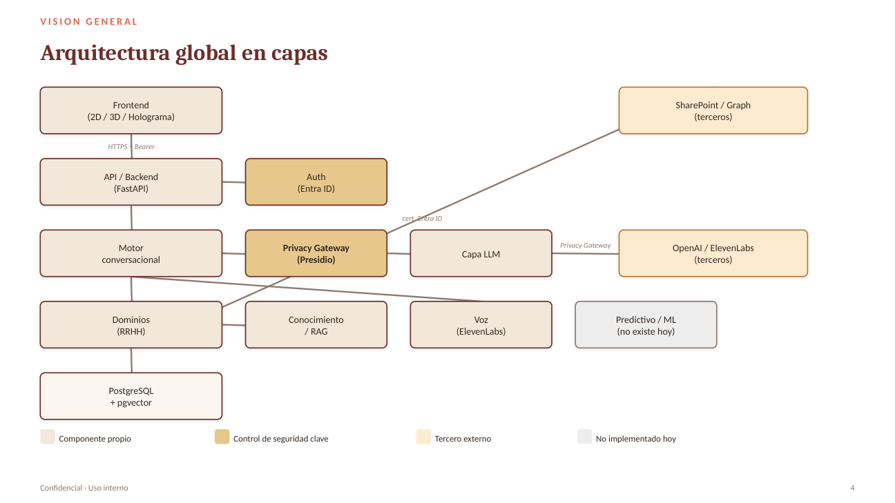

Presentación de arquitectura · diapositiva 5
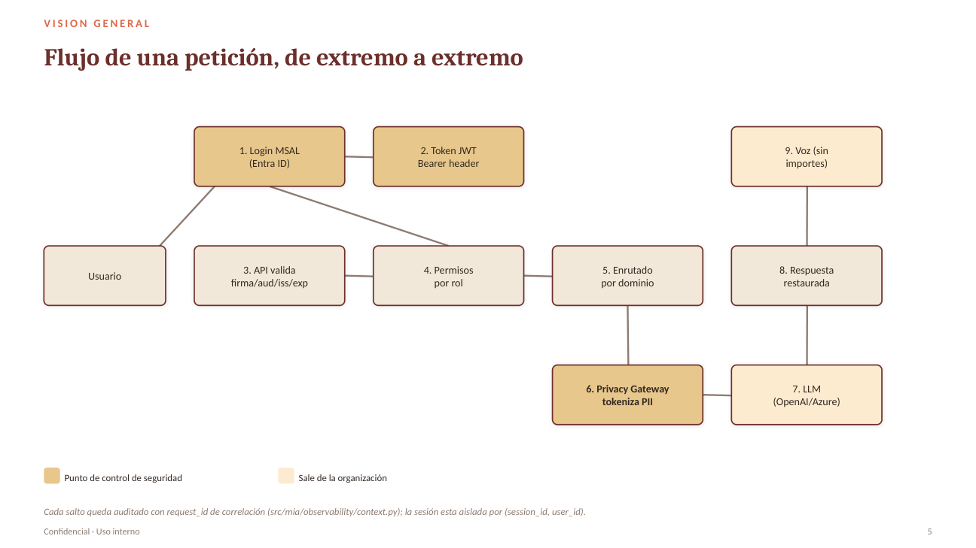

Presentación de arquitectura · diapositiva 20
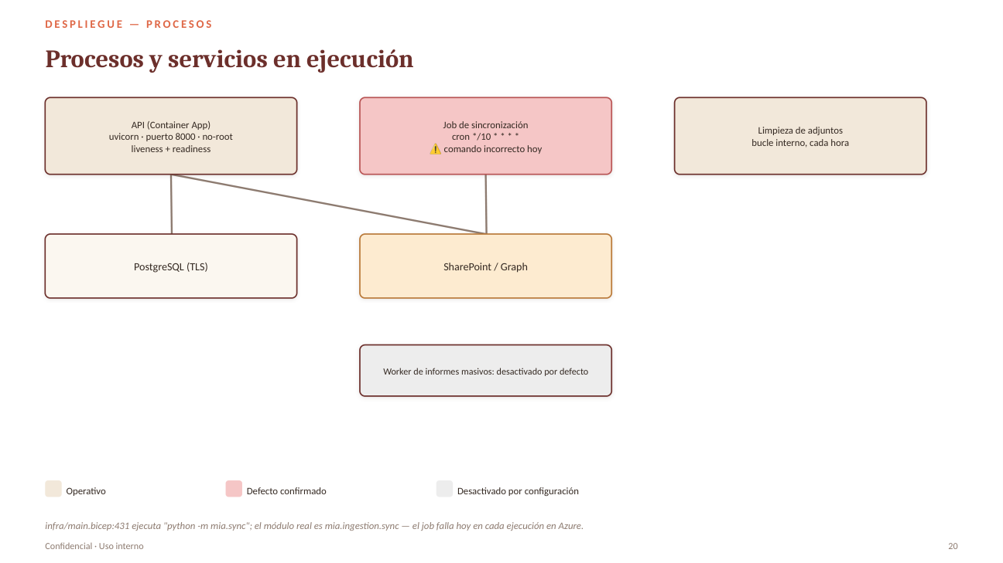

Presentación de arquitectura · diapositiva 21
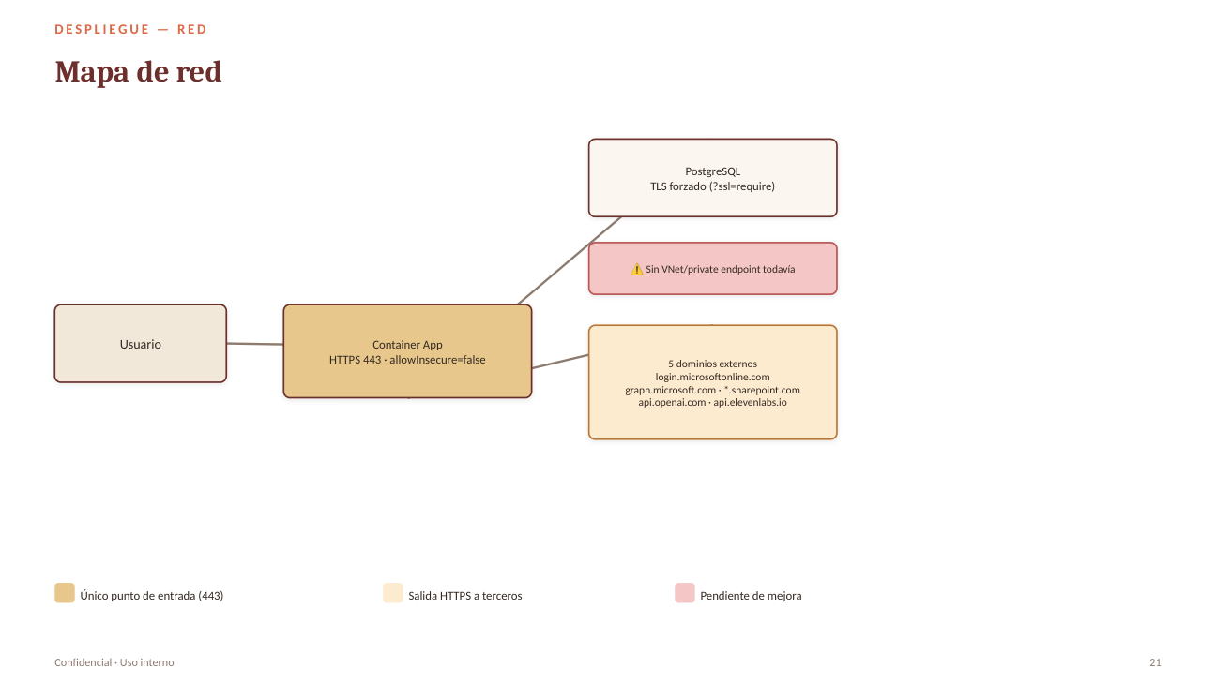

INCIDENCIAS Y TAREAS DE ARQUITECTURA
Incidencia / ID | Descripción | Estado | Prioridad | Responsable | Estimación (h) | Observaciones / fuente | Fecha objetivo
ARQ-001 | Documentar el diagrama C4 (contexto, contenedores y componentes) | Por validar | Alta | Desarrollo | 12 | Auditoría/arquitectura: diagramas generales presentes; completar C4 operativo.
ARQ-002 | Confirmar y documentar límites entre frontend, API, orquestador, dominios, LLM y Privacy Gateway | Por validar | Media | Desarrollo | 6 | Basado en el esquema de arquitectura de la presentación.
ARQ-003 | Documentar RAG/pgvector, indexación, permisos y ciclo de actualización | Pendiente | Alta | Desarrollo | 8 | Azure AI Search está planificado, no desplegado; hoy se usa pgvector.
ARQ-004 | Definir hoja de ruta para dominios Finanzas, Administración, Legal y Compliance | Pendiente | Media | Producto/Desarrollo | 12 | La presentación indica que estos dominios están previstos, no implementados.

